(ES) Ejemplo formula de minimis
Disclaimer: Document provided for indicative purporses only. EIB does not accept any responsibility for or obligation or duty with respect to any part or all of the document of any nature or kind. The EIB shall not be held liable or responsible for the use of this document and its accuracy.

Celdas a completar
Tasa de la Garantía | 80%
Préstamo subyacente | 1,250,000 | Extracto metodología artículo 10 del anexo 12 "General Undertaking"
Vencimiento en años | 6 |  | Reglamento 1407/2013.
 |  | For Final Recipients falling outside of the category of an SME (i.e. Large Entreprises) a formula will be used based on the provisions of Art. 4.6(b) of the De Minimis Regulation. With the latter simplified methodology, Final Recipient Transactions may not have an initial maturity of more than 120 months and the GGE shall be calculated as follows:
Separación del préstamo |  | GGE = Final Recipient Transaction principal amount x Guarantee Rate x Min(Final Recipient Transaction Maturity in years; 10) x 200/(1500*5).
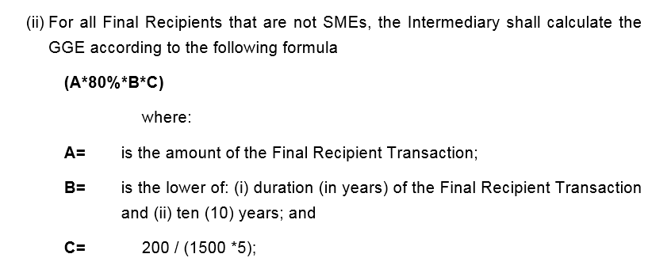
Parte Garantizada del préstamo subyacente | 1,000,000
Parte del prestamo subyacente a riesgo del Intermediario Financiero | 250,000

Cálculo
A | 1,250,000
B | 6
C | 0.03

Equivalente de Subvención Bruta | 160,000.00

Ejemplo prima refugio
Disclaimer: Document provided for indicative purporses only. EIB does not accept any responsibility for or obligation or duty with respect to any part or all of the document of any nature or kind. The EIB shall not be held liable or responsible for the use of this document and its accuracy. |  |  |  | Tipo de Referencia Comisión Europea | https://ec.europa.eu/competition-policy/state-aid/legislation/reference-discount-rates-and-recovery-interest-rates/reference-and-discount_en

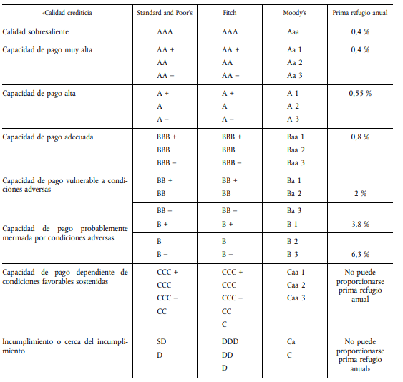
Resultados
Equivalente de Subvención Bruta | No se puede financiar |  |  |  |  |  |  |  |  |  | Extracto Comunicación de la Comisión relativa a la aplicación de los artículos 87 y 88 del Tratado CE a las ayudas estatales otorgadas en forma de garantía
 |  |  |  | Tablas prima refugio = credit risk spread |  |  |  |  |  |  |  | Os paso la tabla de equivalencias, cada año se actualiza.
Celdas a completar |  |  |  | S&P Rating | Prima refugio |  |  |  |  |  |  | Actualmente la que esta implementada en el sistema es la siguiente:
Tasa de la Garantía | 80.0% | Para esta garantía este input es fijo en 80% |  | AAA | 0.40%
Margen correspondiente a la prima de riesgo de crédito del tipo de interés aplicada a la parte garantizada | 0.0% | Para esta garantía este input es fijo en 0% |  | AA+ | 0.40% |  |  |  |  |  |  | Rating | PD | PD Min | PD Max | EM | EM Min | EM Max
Total préstamo |  |  |  | AA | 0.40% |  |  |  |  |  |  | AAA | 0.01% | 0.00% | 0.01% | 0 | 0 | 0.5
Vencimiento en semestres |  |  |  | AA- | 0.40% |  |  |  |  |  |  | AA+ | 0.02% | 0.01% | 0.02% | 0.5 | 0.5 | 0.5
Periodo de gracia en semestres |  |  |  | A+ | 0.55% |  |  |  |  |  |  | AA | 0.02% | 0.02% | 0.03% | 1 | 0.5 | 1
Rating de la PYME |  |  |  | A | 0.55% |  |  |  |  |  |  | AA- | 0.03% | 0.03% | 0.04% | 1 | 1 | 1.3
Tipo de Referencia |  |  |  | A- | 0.55% |  |  |  |  |  |  | A+ | 0.05% | 0.04% | 0.06% | 1.5 | 1.3 | 1.7
 |  |  |  | BBB+ | 0.80% |  |  |  |  |  |  | A | 0.07% | 0.06% | 0.08% | 1.9 | 1.7 | 2
Hipotesis fijas |  |  |  | BBB | 0.80% |  |  |  |  |  |  | A- | 0.09% | 0.08% | 0.11% | 2.2 | 2 | 2.4
Pagos por periodo | 3 |  |  | BBB- | 0.80% |  |  |  |  |  |  | BBB+ | 0.13% | 0.11% | 0.15% | 2.6 | 2.4 | 2.8
 |  |  |  | BB+ | 2.00% |  |  |  |  |  |  | BBB | 0.18% | 0.15% | 0.21% | 2.9 | 2.8 | 3.1
Cálculos |  |  |  | BB | 2.00% |  |  |  |  |  |  | BBB- | 0.25% | 0.21% | 0.27% | 3.3 | 3.1 | 3.4
Prima refugio anual | #N/A | #N/A |  | BB- | 3.80% |  |  |  |  |  |  | BB+ | 0.29% | 0.27% | 0.41% | 3.5 | 3.4 | 3.9
Prima refugio semestral | #N/A |  |  | B+ | 3.80% |  |  |  |  |  |  | BB | 0.59% | 0.41% | 0.83% | 4.3 | 3.9 | 4.7
Tipo de descuento ( Tipo de Referencia +1%) | 1.00% |  |  | B | 6.30% |  |  |  |  |  |  | BB- | 1.18% | 0.83% | 1.68% | 5.2 | 4.7 | 5.6
Tipo de interés propuesto - semestral | 0.00% |  |  | B- | 6.30% |  |  |  |  |  |  | B+ | 2.38% | 1.68% | 3.36% | 6 | 5.6 | 6.4
Cantidad cubierta por la garantía | 0.0 |  |  | CCC+ or por debajo | No puede proporcionarse prima refugio anual |  |  |  |  |  |  | B | 4.73% | 3.36% | 6.59% | 6.8 | 6.4 | 7.2
 |  |  |  |  |  |  |  |  |  |  |  | B- | 9.18% | 6.59% | 12.52% | 7.6 | 7.2 | 8
 |  |  |  |  |  |  |  |  |  |  |  | CCC+ | 17.07% | 12.52% | 22.45% | 8.4 | 8 | 8.8
 |  |  |  |  |  |  |  |  |  |  |  | CCC | 29.53% | 22.45% | 36.86% | 9.2 | 8.8 | 9.5
 | Financiación con prima refugio |  |  |  | Financiación propuesta |  |  |  |  |  |  | CCC- | 46.03% | 36.86% | 100.00% | 9.5 | 9.5 | 9.5
 | Pago semestral |  | #N/A |  | Pago semestral |  | #NUM! |  |  |  |  | D | 100% | 100.00% | 100%

 | 0.00 | #N/A |  |  | 0.00 | 0.00
 | Remboursement |  |  |  | Remboursement
 | Principal | Margen prima riesgo | Saldo vivo del principal |  | Principal | Margen Prima Riesgo | Saldo vivo del principal | Beneficio Nominal | Beneficio descontado
1 | 0.00 | #N/A | 0.00 |  | 0.00 | 0.00 | 0.00 | #N/A | #N/A | 1.01
2 | 0.00 | #N/A | 0.00 |  | 0.00 | 0.00 | 0.00 | #N/A | #N/A | 1.01
3 | 0.00 | #N/A | 0.00 |  | 0.00 | 0.00 | 0.00 | #N/A | #N/A | 1.02
4 | 0.00 | #N/A | 0.00 |  | 0.00 | 0.00 | 0.00 | #N/A | #N/A | 1.02
5 | 0.00 | #N/A | 0.00 |  | 0.00 | 0.00 | 0.00 | #N/A | #N/A | 1.03
6 | 0.00 | #N/A | 0.00 |  | 0.00 | 0.00 | 0.00 | #N/A | #N/A | 1.03
7 | 0.00 | #N/A | 0.00 |  | 0.00 | 0.00 | 0.00 | #N/A | #N/A | 1.04
8 | 0.00 | #N/A | 0.00 |  | 0.00 | 0.00 | 0.00 | #N/A | #N/A | 1.04
9 | 0.00 | #N/A | 0.00 |  | 0.00 | 0.00 | 0.00 | #N/A | #N/A | 1.05
10 | 0.00 | #N/A | 0.00 |  | 0.00 | 0.00 | 0.00 | #N/A | #N/A | 1.05
11 | 0.00 | #N/A | 0.00 |  | 0.00 | 0.00 | 0.00 | #N/A | #N/A | 1.06
12 | 0.00 | #N/A | 0.00 |  | 0.00 | 0.00 | 0.00 | #N/A | #N/A | 1.06
13 | 0.00 | #N/A | 0.00 |  | 0.00 | 0.00 | 0.00 | #N/A | #N/A | 1.07
14 | 0.00 | #N/A | 0.00 |  | 0.00 | 0.00 | 0.00 | #N/A | #N/A | 1.07
15 | 0.00 | #N/A | 0.00 |  | 0.00 | 0.00 | 0.00 | #N/A | #N/A | 1.08
16 | 0.00 | #N/A | 0.00 |  | 0.00 | 0.00 | 0.00 | #N/A | #N/A | 1.08
17 | 0.00 | #N/A | 0.00 |  | 0.00 | 0.00 | 0.00 | #N/A | #N/A | 1.09
18 | 0.00 | #N/A | 0.00 |  | 0.00 | 0.00 | 0.00 | #N/A | #N/A | 1.09
19 | 0.00 | #N/A | 0.00 |  | 0.00 | 0.00 | 0.00 | #N/A | #N/A | 1.10
20 | 0.00 | #N/A | 0.00 |  | 0.00 | 0.00 | 0.00 | #N/A | #N/A | 1.10
21 | 0.00 | #N/A | 0.00 |  | 0.00 | 0.00 | 0.00 | #N/A | #N/A | 1.11
22 | 0.00 | #N/A | 0.00 |  | 0.00 | 0.00 | 0.00 | #N/A | #N/A | 1.12
23 | 0.00 | #N/A | 0.00 |  | 0.00 | 0.00 | 0.00 | #N/A | #N/A | 1.12
24 | 0.00 | #N/A | 0.00 |  | 0.00 | 0.00 | 0.00 | #N/A | #N/A | 1.13
25 | 0.00 | #N/A | 0.00 |  | 0.00 | 0.00 | 0.00 | #N/A | #N/A | 1.13
26 | 0.00 | #N/A | 0.00 |  | 0.00 | 0.00 | 0.00 | #N/A | #N/A | 1.14
27 | 0.00 | #N/A | 0.00 |  | 0.00 | 0.00 | 0.00 | #N/A | #N/A | 1.14
28 | 0.00 | #N/A | 0.00 |  | 0.00 | 0.00 | 0.00 | #N/A | #N/A | 1.15
29 | 0.00 | #N/A | 0.00 |  | 0.00 | 0.00 | 0.00 | #N/A | #N/A | 1.16
30 | 0.00 | #N/A | 0.00 |  | 0.00 | 0.00 | 0.00 | #N/A | #N/A | 1.16

Disclaimer: Document provided for indicative purporses only. EIB does not accept any responsibility for or obligation or duty with respect to any part or all of the document of any nature or kind. The EIB shall not be held liable or responsible for the use of this document and its accuracy.

Commission Notice on the application of Articles 87 and 88 of the EC Treaty to State aid in the form of guarantees
https://eur-lex.europa.eu/legal-content/EN/TXT/?uri=CELEX%3A52008XC0620%2802%29
https://eur-lex.europa.eu/legal-content/EN/TXT/?uri=celex%3A52008XC0620%2802%29R%2801%29

Base rates calculated in accordance with the Commission communication of 19.01.2008
https://ec.europa.eu/competition-policy/state-aid/legislation/reference-discount-rates-and-recovery-interest-rates/reference-and-discount_en

De minimis regulation
EUR-Lex - 32013R1407 - EN - EUR-Lex (europa.eu)

 |  | 15 | 12 | 27
 |  | 1 | 3 | 3

